상품제안서
에코라이프 실내 장식 고급 디지털시계 독서등 스탠드 CA950 | 상품코드: F26445

 |  |  |  |  |  |  | 02-412-0044 | www.easy1.co.kr
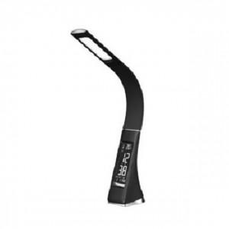

【상세/제작정보】 | 기본수량 미만 인쇄시 비용 추가

【인쇄/포장옵션】 | 실크 / 포장불가능

【공급단가】 | 수량 | 40~ | 100~ | 500~ | 1,000~ | 2,000~
*VAT별도 | 단가 | 34,620원 | 34,070원 | 33,240원 | 32,400원 | 31,850원

【상품 URL】 | https://dev.easy1.co.kr:443/src/goods_detail.php?gdno=26445

